상품제안서
캘러웨이 디아블로 4구 vip 선물세트 (2pc) 캘러웨이 골프공 4구 | 상품코드: F25102

 |  |  |  |  |  |  | 02-412-0044 | www.easy1.co.kr
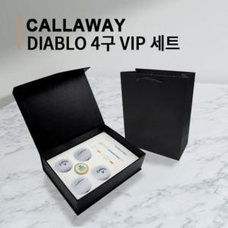

【상세/제작정보】

【인쇄/포장옵션】 | 풀칼라 / 포장지포장

【공급단가】 | 수량 | 50~ | 100~ | 500~ | 1,000~ | 2,000~
*VAT별도 | 단가 | 24,120원 | 23,710원 | 23,110원 | 22,710원 | 22,110원

【상품 URL】 | https://dev.easy1.co.kr:443/src/goods_detail.php?gdno=25102

